Debbugging
Paso | Spaso | Descripcion | Acción
1 |  | Visual Studio Code
 | 1 | Configurar su archivo launch.json
 |  | Ingresar a la opcion | /Run/Add Configuration…
 |  | Seleccionar cualquier opción. Por ejemplo Node.js
 |  | Se agrega y abre dentro de la carpeta .vscode el archivo launch.json | 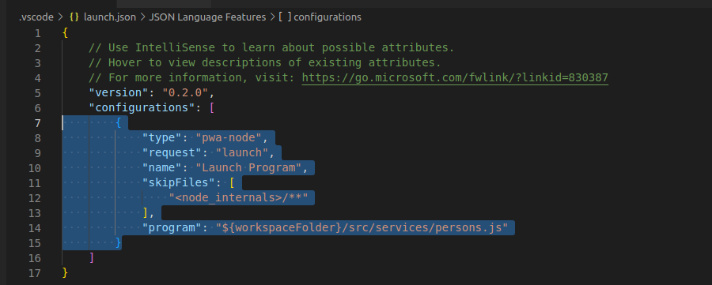
 |  | Eliminar la configuración de la opción seleccionada
 |  | Colocar el cursor dentro del arreglo de la clave “configurations”
 |  | Ingresar “run”
 |  | Seleccionar ‘Run “npm start”
 | 2 | Agregar breakpoints
 | 3 | Ejecutar en forma de Debugging | /Run/Start Debugging (F5)

2 |  | Chrome
 | 1 | Ejecutar la aplicación en modo debugg | node --inspect index.js

